Sheet1
界面图标 | 出现规则 | 出现红点的下级模块 | 红点消失规则
技能 | 有可以升级的技能（技能熟练度已满） | 无 | 技能等级升到上限，或技能熟练度不够升级
斗神印 | 有没镶嵌铭文石的孔，而且背包中有本职业铭文石 | 可镶嵌铭文石的孔 | 空余孔位没有可镶嵌的铭文石
组队 | 有入队申请信息 | “申请列表”按钮 | 打开了“申请列表”窗口
社交 | 1 好友申请 2 私聊信息 | 1 左下角“添加”按钮 2 好友列表按钮 | 1 打开了“添加”窗口 2 查看了发来的私聊 | 社交红点提示参考图
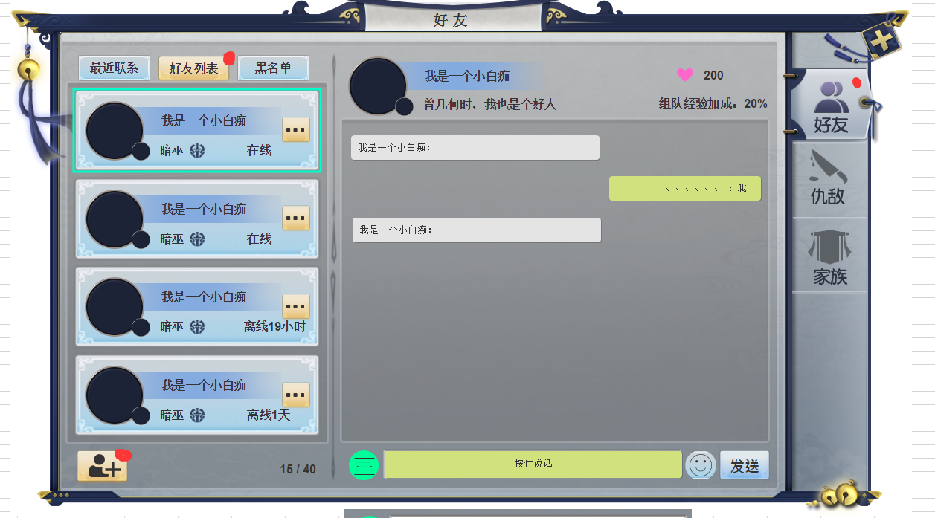
角色 | 背包中有比当前穿戴装备评分更高的装备 | 角色对应装备栏格子出现 | 穿戴了评分更高的装备
副本 | 解锁新副本（角色等级大于副本限制等级） | 无 | 打开了副本界面
神境 | 有新开启的副本 | 无 | 打开了神境界面

